YbGeSiO Calib. ERD
E0 = | 2000 | keV |  |  |  |  |  | Au dens.ty = | 19.3 | g/cm^3
4He | 4.0026
 |  | Element | Z | A | Kinematic factor | Back Energy (keV) | Surface channel
 |  | O | 8 | 15.999 | 0.3659 | 731.84 | 261
 |  | Si | 14 | 28.085 | 0.5688 | 1137.56 | 429
 |  | Ge | 32 | 72.630 | 0.8050 | 1610.01 | 623
 |  | Yb | 70 | 173.050 | 0.9131 | 1826.11 | 708
 |  | Au | 79 | 196.97 | 0.9232 | 1846.40 |  |  | Energy (MeV) | Stop. Pow. MeV cm^2/g | Stop. Pow. MeV/cm | Eloss factor | x (cm) | x (nm)
 |  |  |  |  |  |  |  |  | 2.0000 | 347.3 | 6702.89 | 13789 | 1.11E-05 | 111
RBS YbGeSiO
 |  |  |  |  |  |  |  |  | 1.8464 | 380.4 | 7341.72

Ta-Nb-V Calib. ERD
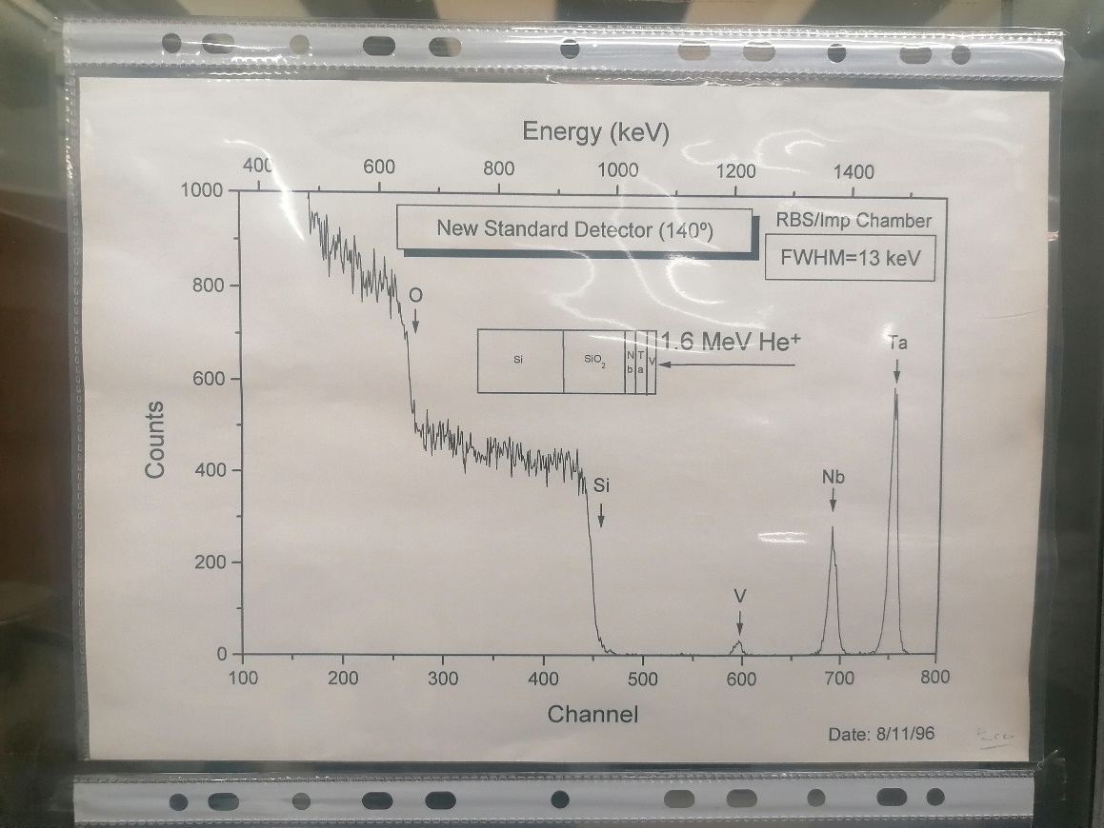
E0 = | 2000 | keV
Calib.
 |  | Element | Z | A | kinematic factor | Back Energy (keV) | Surface channel | Effective energy
 |  | O | 8 | 15.999 | 0.3659 | 731.84 | 262
 |  | Si | 14 | 28.085 | 0.5688 | 1137.56 | 427
 |  | V | 23 | 50.942 | 0.7338 | 1467.51 | 567 | 1467.51
 |  | Nb | 41 | 92.906 | 0.8441 | 1688.17 | 656
 |  | Ta | 73 | 180.950 | 0.9167 | 1833.38 | 714

